案内図
現場案内図 |  |  |  |  |  | 現場事務所
 |  |  |  |  |  | 住所： | 神奈川県横浜市旭区上白根町７９５ １２－４号棟 １０１号室

 |  |  |  |  |  | 現場代理人 |  | 髙橋TEL： |  | 080-5915-8509
工事名 ： |  |  | ひかりが丘住宅第9期住戸改善その他工事（第1工区建築工事） |  |  |  |  | ﾒ ｰ ﾙ： |  | i_takahashi@kosuzume.co.jp
 |  |  |  |  |  | 現場担当 |  | 宮本TEL |  | 080-5639-1870
工 期 ： |  |  | 令和8年2月17日～令和8年12月28日 |  |  |  |  | ﾒ ｰ ﾙ： |  | miyamoto@kosuzume.co.jp

所在地 ： |  |  | 横浜市旭区上白根町795番地 13-5号棟 |  |  |  |  |  | 小雀建設株式会社

広域案内図

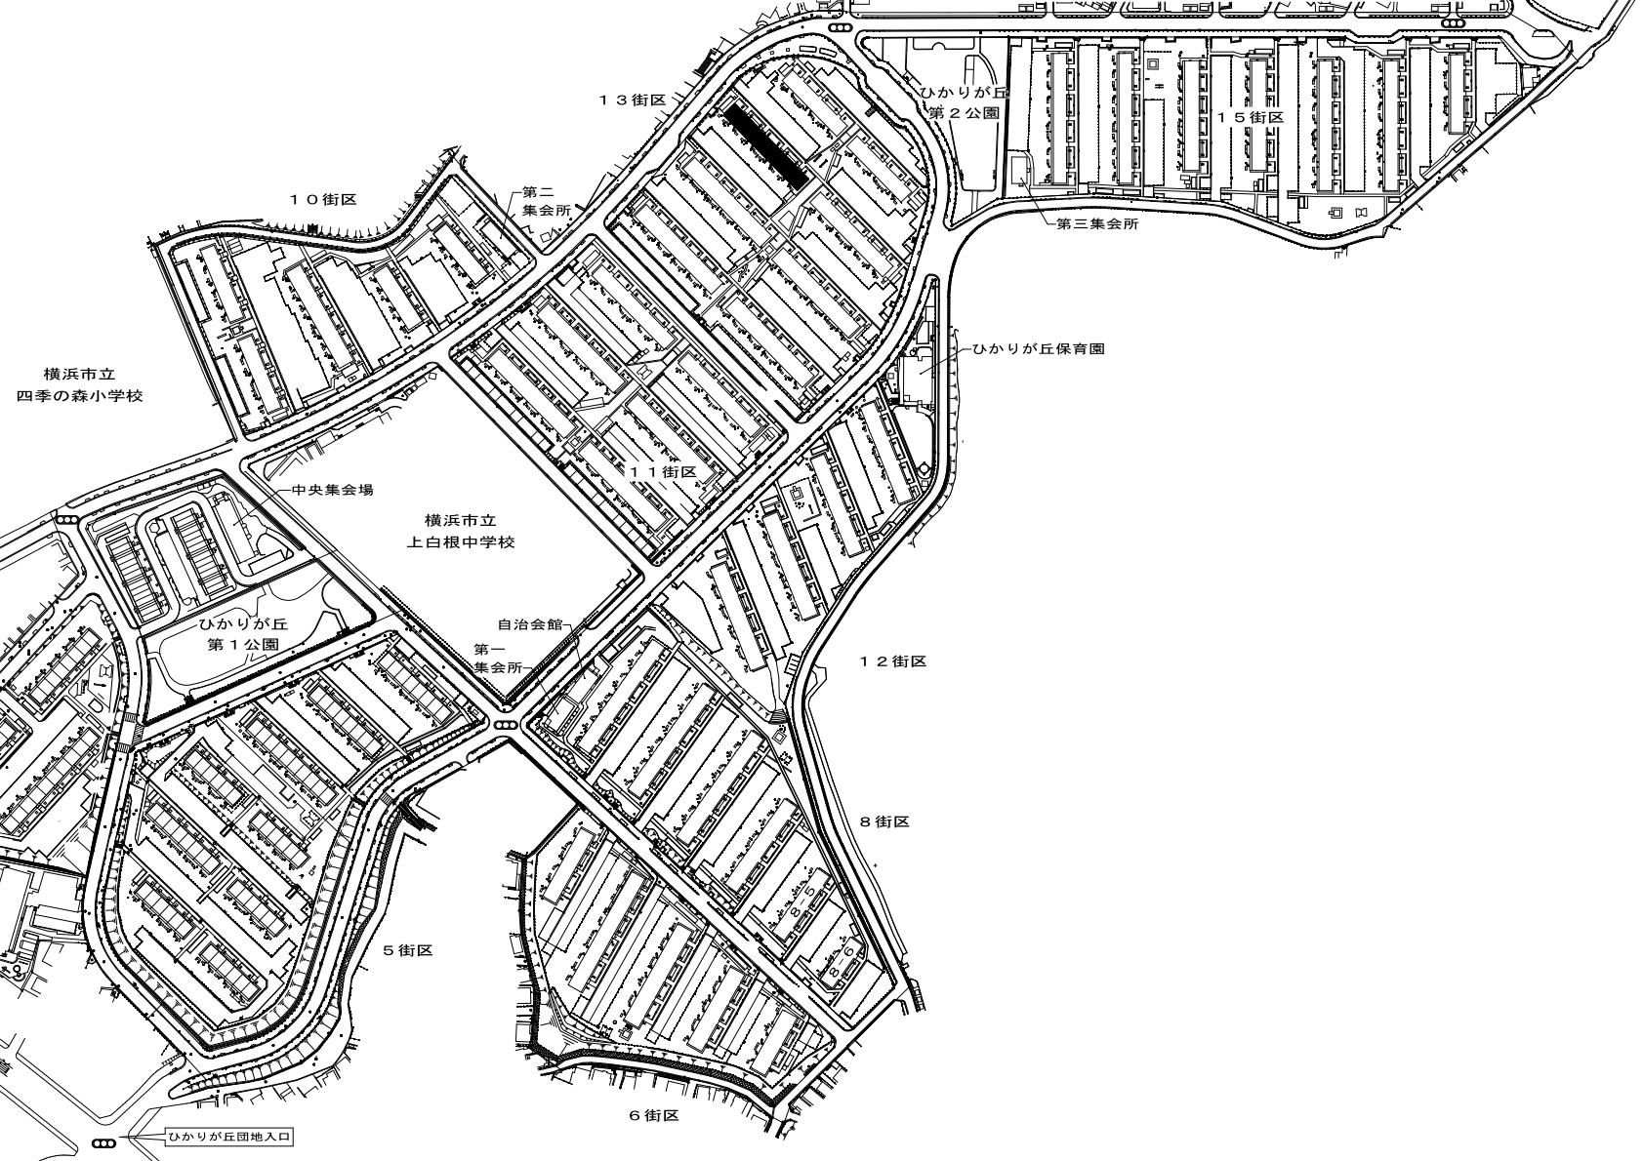
商店街駐車禁止

工事現場

速度20㎞/h以下
13-5

現場事務所
12-4 101号室

上白根中学校
ひかりが丘団地杭域
※ 範囲内駐車禁止
通行禁止
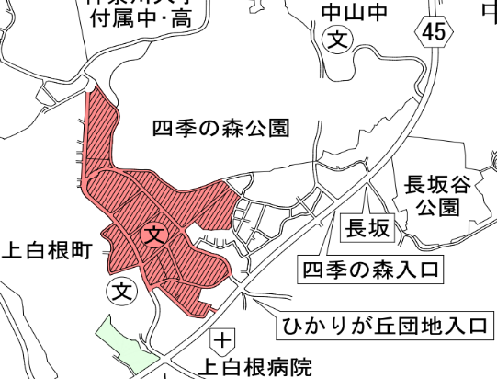

公園内立入禁止

※ | ・現場入場通勤車両及び交通機関通勤者含め7:10～7:45までに現場入場可能です。指定駐車場利用者は、ヘルメット
 | ・腕章・安全靴を装備し現場入場してください。
 | ・指定駐車場を利用する場合は、7時前から駐車可能ですので、現場入場可能時間まで車内で待機してください。
 | ※車内でのアイドリングストップ・喫煙禁止
 | ・指定駐車場を利用の際は必ず駐車表をフロントガラスから見える位置に設置してください
 | ・搬入出車両は、9:10～11:45・13:10～16：30のみとし記載時間以外の入場は禁止です。
 | （12:00～13:00は、現場入場不可）
 | ・搬入時は、小雀職員に事前に連絡すること。
 | ・大型車両については、ひかりが丘団地入口から現場まで通行規制がありますので通行許可申請を取得してください。
 | ・ひかりが丘団地区域内での車両待機は、一切禁止です。また、工事現場入口付近の路肩等での車両待機及び作業員の
 | 現場入場待ちも禁止です。
 | ・工事搬入出車両及び一般車両は、打合せによって決められた場所へ駐車してください。 |  |  |  | （団地敷地外、セブンイレブンで待機可）
 | ・大型搬入車両の搬入出ルートは、事前に現調及び搬入車規格の確認をお願いします。
 | ・ひかりが丘住宅団地区域内及び工事現場内は、腕捲り、刺青の様な柄シャツ、肌を露出した服装等は禁止ですので
 | 通勤・退勤時は特に注意して頂きご協力願います。（アームカバーの着装は可能）
 | ・ひかりが丘団地区域内は、全面禁煙です。車内での喫煙も禁止です。指定された現場内喫煙所のみ喫煙可となります。
 | ・ひかりが丘団地区域内の公園及びトイレ等の周辺施設の立入は禁止です。通り抜け等も禁止ですのでご協力願います。
 | ・搬入車両は、ひかりが丘団地区域内に入場する際は必ず通行許可書をﾌﾛﾝﾄｶﾞﾗｽから見える場所へお願いします。
 | ※ルールを守れない方は、相当の処置（現場入場禁止等）を取りますのでご注意ください
 |  |  |  |  |  |  |  | ※ 裏面指定駐車場位置図

指定駐車場位置図 |  |  |  |  |  | 現場事務所
 |  |  |  |  |  | 住所： | 神奈川県横浜市旭区上白根町７９５ １２－４号棟 １０１号室

 |  |  |  |  |  | 現場代理人 |  | 髙橋TEL： |  | 080-5915-8509
工事名 ： |  |  | ひかりが丘住宅第9期住戸改善その他工事（第1工区建築工事） |  |  |  |  | ﾒ ｰ ﾙ： |  | i_takahashi@kosuzume.co.jp
 |  |  |  |  |  | 現場担当 |  | 宮本TEL： |  | 080-5639-1870
工 期 ： |  |  | 令和8年2月17日～令和8年12月28日 |  |  |  |  | ﾒ ｰ ﾙ： |  | miyamoto@kosuzume.co.jp

所在地 ： |  |  | 横浜市旭区上白根町795番地 13-5号棟 |  |  |  |  |  | 小雀建設株式会社

 |  | … |  | 指定駐車位置
15街区4号棟
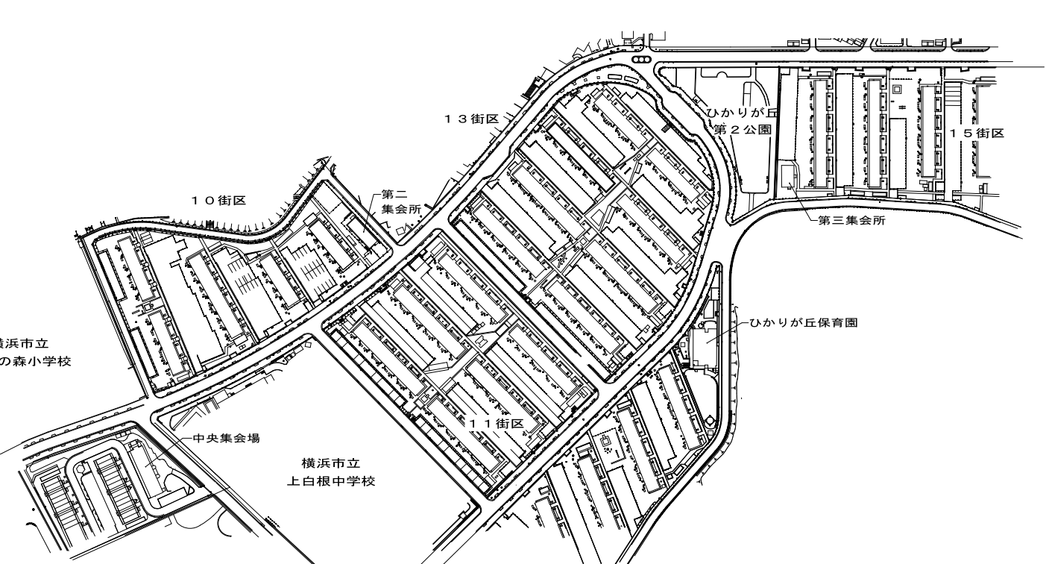

工事現場
職員駐車場

10街区5号棟
10街区4号棟

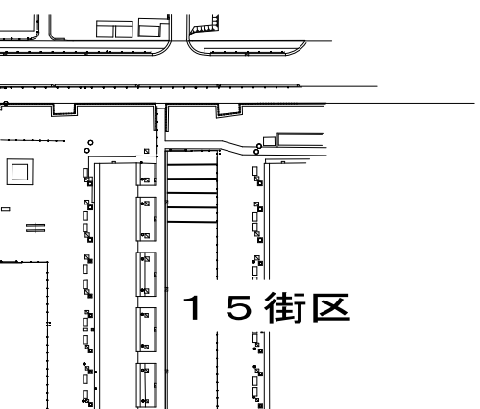

98
99
100
4号棟
上白根中学校

※指定番号以外の駐車禁止

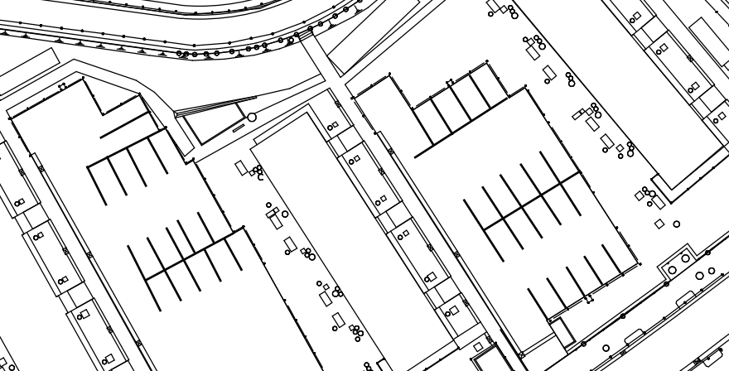
5号棟

121

101
100
96
97
120
99
98
118
119
117
112
111
95
4号棟
109
110
108

建退協回答書記入例
 |  |  |  |  |  |  |  |  |  |  |  |  |  |  | 令和 | 3 | 年 | 〇 | 月 | □ |  | 日
小雀建設株式会社
代表取締役 小泉 和雄 様
 |  |  |  |  |  |  |  |  |  |  | （所在地） |  | 神奈川県〇〇市〇〇町〇〇番地〇
 |  |  |  |  |  |  |  |  |  |  | （名 称） |  | △■〇▽□株式会社
 |  |  |  |  |  |  |  |  |  |  | （代表者） |  | 〇〇 〇〇

 |  |  | 建設業退職金共済制度加入状況の回答書

 |  | 先般、ご指導頂きました建設業退職金共済制度につきまして、当社の加入状況を下記の
 | 通りご報告致します。
 |  | また、貴社よりの案内状の趣旨を了解し、「建設業退職金共済制度の手引き」を受領
加入有無についての質問です。
どちらかに必ず〇印（丸印）をお願いします
 | 致しました。

 |  |  |  |  |  |  |  |  |  | 記

 |  |  |  | 1. |  | 当社は建設業退職金共済制度に |  |  |  |  |  | Ａ. |  | 加入している
 |  |  |  |  |  |  |  |  |  |  |  | Ｂ. |  | 加入していない

 |  |  |  |  | ※上記で「Ｂ．加入していない」に〇をつけた協力会社様は、
 |  |  |  |  |  | 次の質問にもお答えください。
 |  |  |  |  | （該当するものを〇で囲んでください）

 |  |  |  | 2. |  | 建設業退職金共済制度に加入していない理由
加入していない場合こちらの
Ａ～Ｅのどれか該当するものに〇印をお願いします。
またＢの場合
①.②のどちらであるか。
Ｃ.Ｄの場合
名称、理由も記載してください。
 |  |  |  |  |  |  | Ａ. | 自社の退職金共済制度がある。

 |  |  |  |  |  |  | Ｂ. | 以下の退職金共済制度に加入している。
 |  |  |  |  |  |  |  | ① | 中小企業退職金共済制度
 |  |  |  |  |  |  |  | ② | 清酒製造業・林業退職金共済制度

名 称
 |  |  |  |  |  |  | Ｃ. | その他の退職金制度に加入している。
 |  |  |  |  |  |  |  | （ | 加入制度名称： |  |  |  |  |  |  | ）

 |  |  |  |  |  |  | Ｄ. | 現在のところ、当社従業員が個人として加入する意思がない。

 |  |  |  |  |  |  | Ｅ. | その他
理 由

 |  |  |  |  |  |  |  |  |  |  |  |  |  |  |  |  |  |  |  |  | 以上

①誓約書
 |  |  |  |  |  | 令和 年 月 日

殿
事業所の名称 |  | ひかりが丘住宅第9期住戸改善その他工事（第1工区建築工事）（平準化工事） |  | 所在地
 |  |  |  | 会社名 | 0
所長名 |  | 高橋 一生 | 殿 | 代表者
 |  |  |  | 現 場 代理人
 |  |  |  | 安全衛生 責任者
 |  |  |  | 雇用管理 責任者

労務安全衛生管理に関する誓約書

貴社の発注に係る工事の施工にあたり、労働基準法、労働安全衛生法その他関係法令に定め
られている責務を誠実に守るとともに貴作業所における安全衛生に関する指示等に従うほか、
特につぎの事項を遵守することを誓約いたします。

記

1． | 労働安全衛生法等にもとずいた各関係責任者を選任し管理体制を確立する。
２． | 毎月行われる、安全衛生協議会に参加し、決定事項については関係者に周知徹底をはかる。
３． | 毎日行われる工事打合せに参加する。
４． | 健康診断を実施する。（雇入れ時、定期、特殊）
５． | 整理整頓を励行する。
６． | 免許、技能講習等の資格を必要とする業務には、必ずその有資格者をつかせる。
７． | 安全衛生教育を自主的に実施する。
 | ① 雇入時教育 ② 作業内容変更時教育 ③ 特別教育 ④ 職長教育
８． | 当社持込機械、器具、車両は、法令で定められた構造規格を保持し、安全を確認したうえ
 | で使用する。また、持込時には必ず点検表により点検を行い、持込機械届受理証を受領す
 | るとともに日常および定期の点検整備を実施する。
９． | 再下請業者（２次以降）を使用する場合はそれぞれの請負契約を書面をもって締結する。
１０． | 再下請業者（２次以降）を使用する場合、前１～９項までの事項の措置を行わせるととも
 | に、雇用契約書、出勤表、賃金台帳を確認する。
１１． | 作業所で働く者のうち、労働者でない者（一人親方および中小事業主）については、労災保
 | 険法による特別加入制度を利用した労災保険の加入の有無を確認する。
１２． | その他、労働災害防止のために貴作業所の規律を守るとともに、自主点検を実施し各関係
 | 業者相互の協調に努める。
１３． | 毎日、作業終了後、当日の災害の有無を「危険予知活動報告書」により報告する。
１４． | 災害発生時は必ず報告し、適性な労災手続きをする。

③-2施工体制台帳
全建統一様式第３号 |  |  |  |  |  |  |  |  |  |  |  |  |  |  |  |  |  | 年 月 日

施工体制台帳 |  |  |  |  |  |  |  |  |  |  |  |  |  |  |  |  |  |  |  |  |  | 《下請負人に関する事項》

 |  |  |  |  |  |  |  |  |  |  |  |  |  |  |  |  |  |  |  |  |  |  | 会社名・ 事業者ID |  |  |  |  |  |  |  |  |  | 代表者名
 | ［会社名・事業者ID］ |  |  |  |  |  | 小雀建設株式会社

 | ［事業所名・現場ID］ |  |  |  |  |  | ひかりが丘住宅第9期住戸改善その他工事（第1工区建築工事）（平準化工事） |  |  |  |  |  |  |  |  |  |  |  |  |  |  |  | 住所 |  | 〒

 | 建設業の 許可 |  | 許 可 業 種 |  |  |  |  |  |  |  | 許 可 番 号 |  |  |  |  |  |  | 許可（更新）年月日 |  |  |  |  |  |  |  |  |  |  |  |  |  |  |  |  | TEL
 |  |  |  |  |  |  |  |  |  |  |  |  |  |  |  |  |  |  |  |  |  |  | 工事名称 及び 工事内容
 |  |  | 建築 |  |  |  |  | 工事業 |  |  | 大臣 知事 | 特定 一般 |  |  | （特-７）第１４８２８号 |  |  | 2025-09-01

 |  |  |  |  |  |  |  | 工事業 |  |  | 大臣 知事 | 特定 一般 |  |  |  |  |  | 年 月 日 |  |  |  |  | 工期 |  |  | 自 |  |  |  |  |  |  | 契約日

 |  |  |  |  |  |  |  |  |  |  |  |  |  |  |  |  |  |  |  |  |  |  |  |  |  | 至
 | 工事名称 及び 工事内容 |  |  | ひかりが丘住宅第9期住戸改善その他工事（第1工区建築工事）（平準化工事）
 |  |  |  |  |  |  |  |  |  |  |  |  |  |  |  |  |  |  |  |  |  |  | 建設業の 許可 |  | 施工に必要な許可業種 |  |  |  |  | 許 可 番 号 |  |  |  |  |  |  |  |  | 許可（更新）年月日
 |  |  |  | 建築工事
 | 発注者名 及び 住所 |  |  | 横浜市契約事務受任者 |  |  |  |  |  |  |  |  |  |  |  |  |  |  |  |  |  |  |  |  |  |  |  | 工事業 |  | 大臣 知事 |  | 特定 一般 |  |  |  | 第 |  | 号
 |  |  | 横浜市財政局長
 |  |  |  |  | 〒 | 225-0013 |  |  |  | 横浜市青葉区荏田町474-1 |  |  |  |  |  |  |  |  |  |  |  |  |  |  |  |  |  | 工事業 |  | 大臣 知事 |  | 特定 一般 |  |  |  | 第 |  | 号
 | 工期 |  |  | 自 |  | 2026-02-17 |  |  |  |  |  |  | 契約日 |  |  | 2026-02-17

 |  |  |  | 至 |  | 2026-12-28 |  |  |  |  |  |  |  |  |  |  |  |  |  |  |  |  | 健康保険等の加入状況 |  |  | 保険加入の有無 |  | 健康保険 |  |  |  |  |  | 厚生年金保険 |  |  |  |  |  | 雇用保険

 | 契約 営業所 |  |  | 区分 |  |  |  | 名 称 |  |  |  |  |  |  |  | 住 所 |  |  |  |  |  |  |  |  |  |  |  | 加入 未加入 適用除外 |  |  |  |  |  | 加入 未加入 適用除外 |  |  |  |  |  | 加入 未加入 適用除外

 |  |  |  | 元請契約 |  |  |  | 小雀建設株式会社 |  |  |  |  |  |  |  | 横浜市戸塚区小雀町１２９番地３ |  |  |  |  |  |  |  |  | 事業所 整理記号等 |  |  | 営業所の名称 |  |  | 健康保険 |  |  |  |  |  | 厚生年金保険 |  |  |  | 雇用保険

 |  |  |  | 下請契約 |  |  |  | 同上 |  |  |  |  |  |  |  | 同上

 | 健康保険等の加入状況 |  |  | 保険加入の有無 |  |  |  | 健康保険 |  |  |  |  |  | 厚生年金保険 |  |  |  |  | 雇用保険 |  |  | 現場代理人名 |  |  |  |  |  |  |  |  |  | 安全衛生責任者名

 |  |  |  |  |  |  |  | 加入 未加入 適用除外 |  |  |  |  |  | 加入 未加入 適用除外 |  |  |  |  | 加入 未加入 適用除外 |  |  |  |  | 権限及び 意見申出方法 |  |  |  |  |  |  |  | 安全衛生推進者名

 |  |  | 事業所 整理記号等 |  |  |  |  | 区分 |  |  | 営業所の名称 |  |  |  | 健康保険 |  | 厚生年金保険 |  |  |  | 雇用保険 | 主任技術者名 |  |  |  |  | 専任 非専任 |  |  |  |  | 雇用管理責任者名

 |  |  |  |  |  |  |  | 元請契約 |  |  | 本社 |  |  |  | 34-ｺｲﾙ-00416 |  | 34-ｺｲﾙ-00416 |  |  |  | 14303-000834-000 |  |  | 資格内容 |  |  |  |  |  |  |  | 専門技術者名

 |  |  |  |  |  |  |  | 下請契約 |  |  | 本社 |  |  |  | 34-ｺｲﾙ-00416 |  | 34-ｺｲﾙ-00416 |  |  |  | 14303-000834-000 |  |  |  |  |  |  |  |  |  |  |  |  | 資格内容

 |  |  |  |  |  |  |  |  |  |  |  |  |  |  |  |  |  |  |  |  |  |  |  |  |  |  |  |  |  |  |  |  |  | 担当工事内容
 | 発注者の 監督員名 |  | 桜井 康史 |  |  |  |  |  |  |  |  |  | 権限及び意見申出方法 |  |  | 契約書記載のとおり

 |  |  |  |  |  |  |  |  |  |  |  |  |  |  |  |  |  |  |  |  |  | 一号特定技能外国人の 従事の状況（有無） |  |  |  |  |  |  | 有 無 |  |  | 外国人技能実習生の 従事の状況（有無） |  |  |  |  |  |  |  |  | 有 無
 | 監督員名 |  | 高橋 一生 |  |  |  |  |  |  |  |  |  | 権限及び意見申出方法 |  |  | 契約書記載のとおり

 | 現場 代理人名 |  | 高橋 一生 |  |  |  |  |  |  |  |  |  | 権限及び意見申出方法 |  |  | 契約書記載のとおり
※施工体制台帳の添付書類（建設業法施行規則第１４条の２第２項）
・発注者と作成建設業者の請負契約及び作成建設業者と下請負人の下請契約に係る当初契約及び変更契約の契約書面の写し（公共工事以外の建設工事について締結されるものに係るものは、請負代金の額に係る部分を除く）
・主任技術者又は監理技術者が主任技術者資格又は監理技術者資格を有する事を証する書面及び当該主任技術者又は監理技術者が作成建設業者に雇用期間を特に限定することなく雇用されている者であることを証する書面又はこれらの写し
・専門技術者をおく場合は、その者が主任技術者資格を有することを証する書面及びその者が作成建設業者に雇用期間を特に限定することなく雇用されている者であることを証する書面又はこれらの写し
 | 監理技術者名 主任技術者名 |  | 専任 非専任 |  |  | 高橋 一生 |  |  |  |  |  |  | 資格内容 |  |  | 一級建築施工管理技士

 | 監理技術者 補佐名 |  |  |  |  |  |  |  |  |  |  |  | 資格内容

 | 専門 技術者名 |  |  |  |  |  |  |  |  |  |  |  | 専門 技術者名

 |  | 資格内容 |  |  |  |  |  |  |  |  |  |  |  | 資格内容

 |  | 担当 工事内容 |  |  |  |  |  |  |  |  |  |  |  | 担当 工事内容

一号特定技能外国人の 従事の状況（有無） |  |  |  |  |  |  |  |  | 有 無 |  |  | 外国人技能実習生の 従事の状況（有無） |  |  |  |  |  |  |  | 有 無

④再下請負通知書
 |  |  |  |  |  |  |  |  |  |  |  |  |  |  |  |  |  | 年 |  | 月 | 日

再下請負通知書（変更届） |  |  |  |  |  |  |  |  |  |  |  |  |  |  |  |  |  |  |  |  |  | 《再下請負関係》
 |  |  |  |  |  |  |  |  |  |  |  |  |  |  |  |  |  |  |  |  |  |  |  |  |  |  |  | 再下請負業者及び再下請負契約関係について次のとおり報告いたします。
 |  |  |  |  |  |  |  |  |  |  |  |  |  |  |  |  |  |  |  |  |  |  | 会社名 |  |  |  |  |  |  |  |  |  |  | 代表者名
 | 直近上位 注文者名
 |  |  |  | 小雀建設株式会社
 |  |  |  |  |  |  |  |  |  |  |  | 【報告下請負業者】 |  |  |  |  |  |  |  |  |  |  | 住所 電話番号

 |  |  |  |  |  |  |  |  |  |  |  |  | 住所
 |  |  |  |  |  |  |  |  |  |  |  |  |  |  |  |  |  |  |  |  |  |  | 工事名称 及び 工事内容

 | 元請名称 |  | 小雀建設株式会社
 |  |  |  |  |  |  |  |  |  |  |  |  |  |  |  |  |  |  |  |  |  |  | 工期 |  | 自 年 月 日 至 年 月 日 |  |  |  |  |  |  |  |  | 契約日 |  | 年 月 日

 |  |  |  |  |  |  |  |  |  |  |  |  | 会社名

 |  |  |  |  |  |  |  |  |  |  |  |  | 代表者名 |  |  |  |  |  |  |  |  |  | 建設業の 許可 |  | 施工に必要な許可業種 |  |  |  |  |  | 許 可 番 号 |  |  |  |  |  | 許可（更新）年月日
 | 《自社に関する事項》
 |  |  |  |  |  |  |  |  |  |  |  |  |  |  |  |  |  |  |  |  |  |  |  |  | 工事業 |  |  |  |  |  | 大臣 特定 |  |  | 第 号 |  |  | 年 月 日
 | 工事名称 及び 工事内容 |  |  | ひかりが丘住宅第9期住戸改善その他工事（第1工区建築工事）（平準化工事） に伴う |  |  |  |  |  |  |  |  |  |  |  |  |  |  |  |  |  |  |  |  |  |  |  |  |  |  | 知事 一般
 |  |  |  |  |  |  |  |  |  |  |  |  |  |  |  |  |  |  |  |  |  |  |  |  | 工事業 |  |  |  |  |  | 大臣 特定 |  |  | 第 号 |  |  | 年 月 日
 |  |  |  | 〇〇〇工事 |  |  |  |  |  |  |  |  |  |  |  |  |  |  |  |  |  |  |  |  |  |  |  |  |  |  | 知事 一般
 | 工期 |  | 自 年 月 日 至 年 月 日 |  |  |  |  |  |  |  |  | 注文者との 契約日 |  | 年 月 日
 |  |  |  |  |  |  |  |  |  |  |  |  |  |  |  |  |  |  |  |  |  |  | 健康保険等の加入状況 |  |  | 保険加入の有無 |  |  | 健康保険 |  |  |  |  |  | 厚生年金保険 |  |  | 雇用保険

 |  |  |  |  |  |  |  |  |  |  |  |  |  |  |  |  |  |  |  |  |  |  |  |  |  |  |  |  | 加入 未加入 適用除外 |  |  |  |  |  | 加入 未加入 適用除外 |  |  | 加入 未加入 適用除外
 | 建設業の 許可 |  | 施工に必要な許可業種 |  |  |  |  |  | 許 可 番 号 |  |  |  |  |  |  | 許可（更新）年月日
 |  |  |  |  |  |  |  |  |  |  |  |  |  |  |  |  |  |  |  |  |  |  |  |  | 事業所 整理記号等 |  |  |  | 営業所の名称 |  |  | 健康保険 |  |  |  | 厚生年金保険 |  |  | 雇用保険
 |  |  | 工事業 |  |  |  |  |  | 大臣 特定 |  |  | 第 号 |  |  |  | 年 月 日
 |  |  |  |  |  |  |  |  | 知事 一般
 |  |  | 工事業 |  |  |  |  |  | 大臣 特定 |  |  | 第 号 |  |  |  | 年 月 日
 |  |  |  |  |  |  |  |  | 知事 一般
 |  |  |  |  |  |  |  |  |  |  |  |  |  |  |  |  |  |  |  |  |  | 現場代理人名 |  |  |  |  |  |  |  |  |  |  | 安全衛生責任者名
 | 健康保険等の加入状況 |  |  | 保険加入の有無 |  |  | 健康保険 |  |  |  |  |  | 厚生年金保険 |  |  |  | 雇用保険
 |  |  |  |  |  |  |  |  |  |  |  |  |  |  |  |  |  |  |  |  |  |  |  | 権限及び 意見申出方法 |  |  | 文書及び口頭による |  |  |  |  |  | 安全衛生推進者名
 |  |  |  |  |  |  | 加入 未加入 適用除外 |  |  |  |  |  | 加入 未加入 適用除外 |  |  |  | 加入 未加入 適用除外
 |  |  |  |  |  |  |  |  |  |  |  |  |  |  |  |  |  |  |  |  |  | 主任技術者名 |  |  |  |  | 専 任 非専任 |  |  |  |  |  | 雇用管理責任者名
 |  |  | 事業所 整理記号等 |  |  |  | 営業所の名称 |  |  | 健康保険 |  |  |  | 厚生年金保険 |  |  |  |  | 雇用保険
 |  |  |  |  |  |  |  |  |  |  |  |  |  |  |  |  |  |  |  |  |  |  |  | 資格内容 |  |  |  |  |  |  |  |  | 専門技術者名

 |  |  |  |  |  |  |  |  |  |  |  |  |  |  |  |  |  |  |  |  |  |  |  |  |  |  |  |  |  |  |  |  |  |  | 資格内容

監督員名 |  |  |  |  |  |  |  |  |  |  | 安全衛生責任者名 |  |  |  | 0 |  |  |  |  |  |  |  |  |  |  |  |  |  |  |  |  |  |  |  | 担当工事内容

 |  | 権限及び 意見申出方法 |  |  | 口頭及び書面による |  |  |  |  |  | 安全衛生推進者名
 |  |  |  |  |  |  |  |  |  |  |  |  |  |  |  |  |  |  |  |  |  | 一号特定技能外国人の 従事の状況（有無） |  |  |  |  |  |  |  | 有 無 |  |  | 外国人技能実習生の 従事の状況（有無） |  |  |  |  |  | 有 無
現場代理人名 |  |  |  |  | 0 |  |  |  |  |  | 雇用管理責任者名

 |  | 権限及び 意見申出方法 |  |  | 口頭及び書面による |  |  |  |  |  | 専門技術者名

主任技術者名 |  |  |  |  | 専 任 非専任 | 0 |  |  |  |  |  |  | 資格内容
※再下請通知書の添付書類（建設業法施行規則第１４条の４第３項）
・再下請通知人が再下請人と締結した当初契約及び変更契約の契約書面の写し（公共工事以外の建設工事について締結されるものに係るものは、請負代金の額に係る部分を除く）
 |  | 資格内容 |  |  |  |  |  |  |  |  |  |  | 担当工事内容

一号特定技能外国人の 従事の状況（有無） |  |  |  |  |  |  |  | 有 無 |  |  | 外国人技能実習生の 従事の状況（有無） |  |  |  |  |  |  |  | 有 無

⑧作業員名簿
 |  |  |  |  |  |  |  |  | 作 業 員 名 簿
 |  |  |  |  |  |  |  |  | 令和 年 月 日 |  |  |  |  | 元請 確認欄
事業所の名称 ・現場ID |  | ひかりが丘住宅第9期住戸改善その他工事（第1工区建築工事）（平準化工事） |  |  |  |  | 本書面に記載した内容は、作業員名簿として安全衛生管理や労働災害発生時の緊急連絡・対応のために元請負業者に提示することについて、記載者本人は同意しています。
所長名 |  | 高橋 一生 |  |  |  |  |  |  |  |  |  |  |  | 提出日 年 月 日

 |  |  |  |  |  |  |  |  |  |  | 一次会社名 ・事業者ID |  |  | （ 次)会社名 ・事業者ID

番号 | ふりがな |  |  | 職種 | ※ | 生年月日 |  |  | 健康保険 |  | 建設業退職金 共済制度 | 教 育・資 格・免 許 |  |  | 入場年月日

 | 氏名 |  |  |  |  |  |  |  | 年金保険
 |  |  |  |  |  | 年齢 |  |  |  |  | 中小企業退職金 共済制度 | 雇入・職長 特別教育 | 技能講習 | 免 許 | 受入教育 実施年月日
 | 技能者ID |  |  |  |  |  |  |  | 雇用保険

 |  |  |  |  |  | 年 月 日 |  |  |  |  |  |  |  |  | 年 月 日

 |  |  |  |  |  | 歳 |  |  |  |  |  |  |  |  | 年 月 日

 |  |  |  |  |  | 年 月 日 |  |  |  |  |  |  |  |  | 年 月 日

 |  |  |  |  |  | 歳 |  |  |  |  |  |  |  |  | 年 月 日

 |  |  |  |  |  | 年 月 日 |  |  |  |  |  |  |  |  | 年 月 日

 |  |  |  |  |  | 歳 |  |  |  |  |  |  |  |  | 年 月 日

 |  |  |  |  |  | 年 月 日 |  |  |  |  |  |  |  |  | 年 月 日

 |  |  |  |  |  | 歳 |  |  |  |  |  |  |  |  | 年 月 日

 |  |  |  |  |  | 年 月 日 |  |  |  |  |  |  |  |  | 年 月 日

 |  |  |  |  |  | 歳 |  |  |  |  |  |  |  |  | 年 月 日

 |  |  |  |  |  | 年 月 日 |  |  |  |  |  |  |  |  | 年 月 日

 |  |  |  |  |  | 歳 |  |  |  |  |  |  |  |  | 年 月 日

 |  |  |  |  |  | 年 月 日 |  |  |  |  |  |  |  |  | 年 月 日

 |  |  |  |  |  | 歳 |  |  |  |  |  |  |  |  | 年 月 日

 |  |  |  |  |  | 年 月 日 |  |  |  |  |  |  |  |  | 年 月 日

 |  |  |  |  |  | 歳 |  |  |  |  |  |  |  |  | 年 月 日

（注)１.※印欄には次の記号を入れる。 |  |  |  |  |  |  |  |  |  |  |  |  | （注）３．各社別に作成するのが原則だが、リース機械等の運転者は一緒でもよい。
 |  |  |  |  |  |  |  |  |  |  |  |  | （注）４．資格・免許等の写しを添付することが望ましい。
作
女
未
現
 | …現場代理人 |  | …作業主任者（（注）2.) |  |  |  | …女性作業員 |  | …18歳未満の作業員 |  |  |  | （注）５．健康保険欄には、左欄に健康保険の名称（健康保険組合、協会けんぽ、 建設国保、国民健康保険）を記載。上記の保険に加入しておらず、後期高齢者で ある等により、国民健康保険の適用除外である場合には、左欄に「適用除外」と記 載。

主
職
安
能
再
 | …主任技術者 |  | …職 長 |  | …安全衛生責任者 |  |  | …能力向上教育 |  | …危険有害業務・再発防止教育
就
習
１特
 | …外国人技能実習生 |  |  | …外国人建設就労者 |  |  |  | …１号特定技能外国人 |  |  |  |  | （注）６．年金保険欄には、左欄に年金保険の名称（厚生年金、国民年金）を記載。 各年金の受給者である場合は、左欄に「受給者」と記載。

（注）２.作業主任者は作業を直接指揮する義務を負うので、同時に施工されている他の現場や、同一現場においても 他の作業個所との作業主任者を兼務することは、法的に認められていないので、複数の選任としなければならない。 |  |  |  |  |  |  |  |  |  |  |  |  | （注）７．雇用保険欄には右欄に被保険者番号の下４けたを記載。（日雇労働被保 険者の場合には左欄に「日雇保険」と記載）事業主である等により雇用保険の適用 除外である場合には左欄に「適用除外」と記載。

 |  |  |  |  |  |  |  |  |  |  |  |  | （注）８．建設業退職金共済制度及び中小企業退職金共済制度への加入の有無につい ては、それぞれの欄に「有」又は「無」と記載。

 |  |  |  |  |  |  |  |  |  |  |  |  | （注）９．安全衛生に関する教育の内容（例：雇入時教育、職長教育、建設用リフト の運転の業務に係る特別教育）については「雇入・職長特別教育」欄に記載。

 |  |  |  |  |  |  |  |  |  |  |  |  | （注）１０．建設工事に係る知識及び技術又は技能に関する資格（例：登録○○基幹 技能者、○級○○施工管理技士）を有する場合は、「免許」欄に記載。

 |  |  |  |  |  |  |  |  |  |  |  |  | （注）１１．記載事項の一部について、別紙を用いて記載しても差し支えない。

⑨教育
労務・安全様式第９号
 |  |  |  |  |  |  |  | 元 請 確認欄

 |  |  |  |  |  |  |  |  |  | 令和 年 月 日

雇入時等教育実施報告書

事業所の名称 |  | ひかりが丘住宅第9期住戸改善その他工事（第1工区建築工事）（平準化工事）

所長名 |  |  | 高橋 一生 |  |  | 殿 | 会社名 | 0

 |  |  |  |  |  |  | 現場代理人 （現場責任者） |  | 0

 | 項目 |  |  | 摘要
 | 教育の種類 |  |  | 雇 入 時 ・ 新規入場時 ・ 作業変更時
 | 実施日時 |  |  | 令和 年 月 日 時 ～ 時 分 （ 時間）
 | 実施場所 |  |  |  | ひかりが丘住宅第9期住戸改善その他工事（第1工区建築工事）（平準化工事）
 | 教育方法 |  |  |  | 口頭説明

 | 教育内容

 | 講師

 | 受講者氏名
（ ）
 | 受講者に氏名を 自筆させること

 | 資料

⑬持込機械
〔
〕
労務・安全様式第２号 |  |  |  |  |  |  |  |  | 令和 年 月 日 |  | （裏 面） |  |  |  |  |  |  | 機械所有会社名
 |  |  |  |  |  |  |  |  |  |  | 機械使用会社名
 |  |  |  |  |  |  |  |  |  |  |  |  |  |  |  |  |  | 代表者名
 |  |  |  |  | 持込機械等 |  | 移動式クレーン |  | 等 | 使用届 | 代表者名
 |  |  |  |  |  |  | 車両系建設機械 |  |  |  |  |  |  |  |  |  |  | 点検責任者名

殿
機 械 名
１ クレーン
２ 移動式クレーン
３ デリック
４ エレベーター
５ 建設用リフト
６ 高所作業車
７ ゴンドラ
８ ブル・トーザー
９ モーター・グレーダー
１０ トラクターショベル
１１ ずり積機
１２ スクレーパー
１３ スクレープ・ドーザー
１４ パワーショベル
１５ ドラグ・ショベル
（油圧ｼｮﾍﾞﾙ）
１６ ドラク゛ライン
１７ クラムシェル
１８ バケット堀削機
１９ トレンチャー
２０ くい打機
２１ くい抜機
２２ アース・ドリル
２３ リバース・サーキュレー
ション・ドリル
２４ せん孔機
２５ アース・オーガー
２６ ペーパー・ドレーン・
マシン
２７ 地下連続壁施工機械
２８ ローラー
２９ クローラドリル
３０ ドリルジャンボ
３１ ロードヘッダー等
３２ コンクリート破砕機
３３ アスファルトフィニッ
シャー
３４ スタビライザ
３５ ロードプレーナ
３６ ロードカッター
３７ コンクリート吹付機
３８ ボーリングマシーン
３９ 重ダンプトラック
４０ ダンプトラック
４１ ドラックミキサー
４２ 散水車
４３ 不整地運搬車
４４ コンクリートポンプ車
４５ その他
事業所の名称 |  | ひかりが丘住宅第9期住戸改善その他工事（第1工区建築工事）（平準化工事） |  |  |  |  |  | 持込会社名 | 0 |  | 持 込 時 の 点 検 表 |  |  |  |  |  |  | 点検 平成 年 月 日
所 長 |  | 高橋 一生 |  |  |  |  |  | 代表者名 | 0 |  | 移 動 式 ク レ ー ン 等 |  |  |  |  | 車両系建設機械等
 |  |  |  |  |  |  |  | 電話 |  |  | 点 検 事 項 |  |  | 点検結果 |  | 点 検 事 項 |  |  | 点検結果
 |  |  |  |  |  |  |  |  |  |  |  |  |  | ａ | ｂ |  |  |  | ａ | ｂ
 |  |  |  |  |  |  |  |  |  |  | Ａ クレーン部（上部旋回体） | 安全装置 | 巻過防止装置 |  |  | Ｄ 安全装置 | 各種ロック | 旋回
このたび、下記機械等を裏面の点検表により、点検整備のうえ持込・使用しますので、 |  |  |  |  |  |  |  |  |  |  |  |  | 過負荷防止装置 |  |  |  |  | バケット
 |  |  |  |  |  |  |  |  |  |  |  |  | フックのはずれ止め |  |  |  |  | ブーム・アーム
お届けします。なお、使用に際しては、関係法令に定められた事項を遵守します。 |  |  |  |  |  |  |  |  |  |  |  |  | 起伏制御装置
 |  |  |  |  |  |  |  |  |  |  |  |  | 旋回警報装置
 | 使 用 会 社 名 |  |  |  |  |  |  | 代 表 者 名 |  |  |  | 制動装置・作業装置 | 主巻・補巻
 |  |  |  |  |  |  |  |  |  |  |  |  | 起伏・旋回
 |  |  |  |  |  |  |  |  |  |  |  |  | クラッチ
 |  |  |  |  | 名 称 | メーカー | 規 格 ・ 性 能 |  | 製造年 | 管理番号 |  |  | ブレーキ・ロック |  |  |  |  | 警報装置
 |  |  |  |  |  |  |  |  |  | （整理番号） |  |  | ジブ |  |  |  |  | アウトリガ
 | 機 械 |  |  |  |  |  |  |  | 年 |  |  |  | 滑車 |  |  |  |  | ヘッドカード
 |  |  |  |  |  |  |  |  |  |  |  |  | フック・バケット |  |  |  |  | 照明
 |  |  |  |  |  |  |  |  |  |  |  |  | ワイヤーロープ・チェーン |  |  | Ｅ 作業装置 |  | 操作装置
 |  |  |  |  |  |  |  |  |  |  |  |  | 玉掛用具 |  |  |  |  | バケット・ブレード
 | 持込年月日 |  |  |  | 年 月 日 |  | 使用場所 |  |  | 自社・リースの区別 |  | その他 | 操作装置 |  |  |  |  | ブーム・アーム
 |  |  |  |  |  |  |  |  |  |  |  |  | 性能表示 |  |  |  |  | ジブ
 | 搬出予定年月日 |  |  |  | 年 月 日 |  |  |  |  | 自社 ・ リース |  |  | 照明 |  |  |  |  | リーダ
 |  |  |  |  |  |  |  |  |  |  | Ｂ 車両部（下部走行体） | 走行部 | ブレーキ |  |  |  |  | ハンマ・オーガ・バイブロ
 |  |  |  |  | 氏 名 |  | 資 格 の 種 類 |  |  |  |  |  | クラッチ |  |  |  |  | 油圧駆動装置
 | 運転者 |  |  |  | (正） |  |  |  |  |  |  |  | ハンドル |  |  |  |  | ワイヤーロープ・チェーン
 |  |  |  |  |  |  |  |  |  |  |  |  | タイヤ |  |  |  |  | つり具等
 | （取扱者） |  |  |  | (副） |  |  |  |  |  |  |  | クローラ |  |  |  |  | 滑車
 |  |  |  |  |  |  |  |  |  |  |  | 安全装置等 | 警報装置 |  |  | Ｆ 走行部 |  | ブレーキ
 | 自主検査 | 有効期限 | 定期 | 年次 | 年 月 日 |  | 移動式クレー |  | 自動車 |  |  |  | 各種ミラー |  |  |  |  | 駐車ブレーキ
 |  |  |  |  |  |  |  |  |  |  |  |  | 方向指示器 |  |  |  |  | ブレーキロック
 |  |  |  | 月次 | 年 月 日 |  | ン等の性能検 | 年 月 日 | 検査証 | 年 月 日 |  |  | 前後照灯 |  |  |  |  | クラッチ
 |  |  |  |  |  |  |  |  |  |  |  |  | 左折プロテクター |  |  |  |  | 操縦装置
 |  |  | 特 定 |  | 年 月 日 |  | 査有効期限 |  | 有効期限 |  |  |  | アウトリガ |  |  |  |  | タイヤ・鉄輪
 |  |  |  |  |  |  |  |  |  |  |  |  | 昇降装置 |  |  |  |  | クローラ
 |  |  |  |  |  | 対人 | 千円 | 搭乗者 | 千円 | 有効期限 |  |  | ベッセル |  |  | Ｇ電気装置 |  | 配電盤
 | 任意保険 |  |  |  | 加入額 |  |  |  |  |  |  |  | 後方監視装置 |  |  |  |  | 配線
 |  |  |  |  |  | 対物 | 千円 | その他 | 千円 | 年 月 日 | Ｃゴンドラ |  | 突りょう |  |  |  |  | 絶縁
 |  |  |  |  |  |  |  |  |  |  |  |  | 作業床 |  |  |  |  | アース
 | 機械等の特性・その他 |  |  |  |  |  |  |  |  |  |  |  | 昇降装置 |  |  | Ｈその他
 | その使用上注意すべき |  |  |  |  |  |  |  |  |  |  |  | 電気装置
 | 事項 |  |  |  |  |  |  |  |  |  |  |  | ワイヤ・ライフライン
 |  |  |  |  |  |  |  |  |  |  | （注）１．持込機械等の届出は当該機械を持ち込む会社（貸与を受けた会社が下請の場合はその会社）の代
 | 上記の持込機械等使用届を受理します。 受理年月日 令和 年 月 日 受理Ｎｏ． |  |  |  |  |  |  |  |  |  | 表者が所長に届け出ること。
 |  |  |  |  |  |  |  |  |  |  | 2．点検表の点検結果欄には、該当する箇所へＶ印を記入すること。
担当
受理証確認者
所長
年 月 日
日
 |  |  |  |  |  |  |  |  |  |  | 3．機械名 １から ６まではＡ、Ｂ欄を ７はＣ欄を、 ８から ３８まではＤ、Ｅ、Ｆ、Ｇ欄を、 ３９から ４３まで
 |  |  |  |  |  |  |  |  |  |  | はＢ欄を、 ４４はＢ、Ｄ、Ｅを使用して点検すること。
 |  |  |  |  |  |  |  |  |  |  | 4．点検結果の ａ は、機械所有会社の確認欄とし、 ｂ は持込会社又は機械使用会社の確認欄とする。
 |  |  |  |  |  |  |  |  |  |  | 元請が確認するときは、 ｂ の欄を利用すること。
 |  |  |  |  |  |  |  |  |  |  | ５．定期自主検査の記録表を添付すること。
 |  |  |  |  |  |  |  |  |  |  | ６．持込機械届受理証を持込機械に添付すること。

⑭電気
労務・安全様式第３号 |  |  |  |  |  |  |  |  |  |  |  |  |  |  |  | 令和 年 月 日 |  |  |  | （裏 面）
持込機械等
〔
電 動 工 具
電気溶接機
〕
等
使用届

機 械 名
①電動カンナ
②電動ドリル
③電動丸のこ
④グラインダー等
⑤アーク溶接機
⑥ウインチ
⑦発電機
⑧トランス
⑨コンプレッサー
⑩送風機
⑪ポンプ類
⑫ミキサー類
⑬コンベヤー
⑭吹付機
⑮ボーリングマシン
⑯振動コンパクター
⑰バイブレーター
⑱鉄筋加工機
⑲電動チェーンブロック
⑳その他
 |  |  |  |  |  |  |  |  |  |  |  |  |  |  |  |  |  |  |  | 持 込 時 の 点 検 表
事業所の名称 |  |  | ひかりが丘住宅第9期住戸改善その他工事（第1工区建築工事）（平準化工事） |  |  |  |  |  |  |  | 持込会社名 |  | 0 |  |  |  |  |  |  |  |  |  |  |  |  |  | 点検 |  |  |  |  | 令和 年 月 日
 |  |  |  |  |  |  |  |  |  |  |  |  |  |  |  |  |  |  |  | 電 動 工 具 ・ 電 気 溶 接 機 等
殿
所 長 |  |  | 高橋 一生 |  |  |  |  | 殿 |  |  | 代表者名 |  |  | 0 |  |  |  |  |  |  |  | 番 号 | 1 | 2 | 3 | 4 |  | 5 | 6 | 7 | 8
 |  |  |  |  |  |  |  |  |  |  |  |  |  |  |  |  |  |  |  |  | 点検事項
 |  |  |  |  |  |  |  |  |  |  | 電話 |  |  |  |  |  |  |  |  |  | アース線
 |  |  |  |  |  |  |  |  |  |  |  |  |  |  |  |  |  |  |  |  | 接地クランプ
 |  |  | このたび、下記機械等を裏面の点検表により、点検整備のうえ持込・使用しますので、 |  |  |  |  |  |  |  |  |  |  |  |  |  |  |  |  |  | キャブタイヤ
 |  |  | お届けします。なお、使用に際しては、関係法令に定められた事項を遵守します。 |  |  |  |  |  |  |  |  |  |  |  |  |  |  |  |  |  | コネクタ
記 |  |  |  |  |  |  |  |  |  |  |  |  |  |  |  |  |  |  |  |  | 接続端子の締結
 |  |  |  |  |  |  |  |  |  |  |  |  |  |  |  |  |  |  |  |  | 充電部の絶縁
番号 |  | 機 械 名 |  | 規格性能 |  |  | 管理番号 （整理番号） |  | 点検者 |  |  | 持込年月日 |  |  | 使 用 期 間 年 月 日 |  | 取扱者 |  |  |  | 自動電撃防止装置
1 |  |  |  |  |  |  |  |  |  |  |  | 年 月 日 |  |  |  |  |  |  |  |  | 絶縁ホルダー
2 |  |  |  |  |  |  |  |  |  |  |  | 年 月 日 |  |  |  |  |  |  |  |  | 溶接保護面
3 |  |  |  |  |  |  |  |  |  |  |  | 年 月 日 |  |  |  |  |  |  |  |  | 操作スイッチ
4 |  |  |  |  |  |  |  |  |  |  |  | 年 月 日 |  |  |  |  |  |  |  |  | 絶縁抵抗測定値
5 |  |  |  |  |  |  |  |  |  |  |  |  |  |  |  |  |  |  |  |  | 各種ブレーキの作動
6 |  |  |  |  |  |  |  |  |  |  |  | ・ ・ |  |  | ・ ・ ～ ・ ・ |  |  |  |  |  | 手すり・囲い
7 |  |  |  |  |  |  |  |  |  |  |  | ・ ・ |  |  | ・ ・ ～ ・ ・ |  |  |  |  |  | フックのはずれ止め
8 |  |  |  |  |  |  |  |  |  |  |  | ・ ・ |  |  | ・ ・ ～ ・ ・ |  |  |  |  |  | ワイヤーロープ・チェーン
機械等の特性・その他 |  |  |  |  |  |  |  |  |  |  |  |  |  |  |  |  |  |  |  |  | 滑車
その使用上注意すべき |  |  |  |  |  |  |  |  |  |  |  |  |  |  |  |  |  |  |  |  | 回転部の囲い等
事項 |  |  |  |  |  |  |  |  |  |  |  |  |  |  |  |  |  |  |  |  | 危険表示
 |  |  |  |  |  |  |  |  |  |  |  |  |  |  |  |  |  |  |  |  | そ の 他
上記の持込機械等使用届を受理します。
 |  |  |  |  |  |  |  |  |  |  |  |  |  |  | 受理年月日 |  |  |  | 令和 年 月 日
 | 番号 |  |  | 1 |  |  |  | 2 |  |  |  | 3 |  |  |  | 4
 | 受理№
 | 受理証確認欄 |  |  | ・ ・ |  | ・ |  | ・ ・ |  | ・ |  | ・ ・ |  |  | ・ | ・ ・ |  | ・
 | 番号 |  |  | 5 |  |  |  | 6 |  |  |  | 7 |  |  |  | 8
 | 受理№
 | 受理証確認欄 |  |  | ・ ・ |  | ・ |  | ・ ・ |  | ・ |  | ・ ・ |  |  | ・ | ・ ・ |  | ・

 |  |  |  |  | 所長 |  |  |  |  |  | 担当 |  |  |  |  |  |  |  |  | （注）１．持込機械等の届出は、当該機械を持込む会社（貸与を受けた会社が下請の場
 |  |  |  |  |  |  |  |  |  |  |  |  |  |  |  |  |  |  |  | 合いはその会社）の代表者が゛所長に届け出ること。
 |  |  |  |  |  |  |  |  |  |  |  |  |  |  |  |  |  |  |  | ２．点検表の点検結果欄には、該当する箇所へ∨印を記入すること。
 |  |  |  |  |  |  |  |  |  |  |  |  |  |  |  |  |  |  |  | ３．絶縁抵抗測定値については、実測値（ＭΩ）を記入すること。
 |  |  |  |  |  |  |  |  |  |  |  |  |  |  |  |  |  |  |  | ４．持込機械届受理証を持込機械に貼付すること。

⑱安全衛生
労務・安全様式第７号
 |  | 令和 年度（ 年 月～ 年 月） |  | 安全衛生管理計画書
元 請
確認欄
事業所の名称 |  | ひかりが丘住宅第9期住戸改善その他工事（第1工区建築工事）（平準化工事）
所 長 名 |  | 高橋 一生 | 殿 |  |  |  |  |  |  |  |  |  |  |  |  |  |  | 令和 年 月 日

基本方針

 |  |  |  |  |  |  |  |  |  |  | 会社名 |  |  |  |  |  | 0

 | 重点施策 | 実施項目 | 目標 | 担当 | 年間（年度）スケジュール |  |  |  |  |  |  |  |  |  |  |  | 実施上の留意点 | 評価
 |  |  |  |  | 4 | 5 | 6 | 7 | 8 | 9 | 10 | 11 | 12 | 1 | 2 | 3
１，安全施工計画の実施

２，自主管理体制の役割分担

３，教育・指導の充実

４，年間行事

５，健康診断の完全実施

⑲安全衛生現場
 |  |  |  |  |  |  |  | 令和 年 月 日 |  | Ｎｏ． | 教育内容 | 実施時期 | 備考
事業所安全衛生管理計画書 |  |  |  |  |  |  |  |  | ４安全衛生教育の計画
事業所の名称 |  |  | ひかりが丘住宅第9期住戸改善その他工事（第1工区建築工事）（平準化工事）
所 長 名 |  |  | 高橋 一生 |  | 殿

 |  |  |  |  | 会社名 | 0
 |  |  |  |  | 現場代理人 （現場責任者） | 0

１工事概要
 | 工 事 名 称 |  |  | ひかりが丘住宅第9期住戸改善その他工事（第1工区建築工事）（平準化工事）
 | １工事概要 | イ，工 種 |  |  |  |  |  |  |  | Ｎｏ． | 健康診断の内容 | 実施時期 | 備考
 |  | ロ，工事内容 |  |  |  |  |  |  | ５健康診断の計画
 |  | ハ，工 期 |  | 年 月 日 ～ 年 月 日
 |  | ニ，機械設備
 | ２安全衛生管理体制 | 店社による安全衛生管理組織・安全パトロール実施予定等
 |  | 有 （ ） 無

 |  |  |  |  |  |  |  |  |  | Ｎｏ． | 実施内容と活動予定 |  | 備考
 |  |  |  |  |  |  |  |  | ６重点的に実施しようとする活動
 |  | Ｎｏ． | 手 順 の 種 類 |  |  |  | 備 考
 | ３作成予定の作業手順

